Bordereau Délivrance
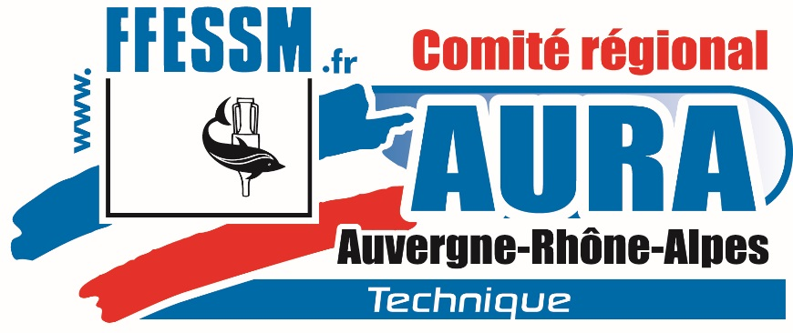
 |  |  |  |  | FÉDÉRATION FRANÇAISE D'ÉTUDES ET DE SPORTS SOUS-MARINS
 |  |  |  |  | 24, quai de Rive-Neuve - 13007 MARSEILLE - Tél. : 04 91 33 99 31
 |  |  |  |  | Bordereau de délivrance MFEH1 (Moniteur formateur d'enseignant pour plongeur en situation de handicap )

 |  |  |  |  | CTR AURA |  |  |  | 2018

 | Lieu : |  |  | Facturation | CTR AURA |  | Nombre de lignes :
 | Date :

 | N° de Licence |  | Nom et Prénom | Date de naissance | Adresse complète |  | Mail | N° du Club | Nom du Club
 | A-xx | xxxxxx
1 | A-03 | 999999 |  | xx/xx/xxxx
2
3
4
5
6
7
8
9
10
11
12
13
14
15
16
17
18
19
20

 | Les formateurs certifient avoir contrôlé les conditions d'accès à cette formation et déclarent que les participants ont satisfait à la formation

Responsable Stage / Representant CTR MFEH2 |  |  |  |  | Fait à: |  |  | Tampon & Signature du restonsable du stage
 |  |  |  |  | Les formateurs : | x | x
 |  |  |  |  | MFEH2 / MFEH1 | x | x
 |  |  |  |  | MFEH2 / MFEH1 | x | x
Saisie base nationale par CTR le : |  |  |  |  |  | .

 |  |  | MERCI DE LAISSER CE FICHIER AU FORMAT ACTUEL POUR L'ENVOYER A LA CTR : ctr.aura.ffessm@wanadoo.fr

